Bugs
ID del Bug | TC asociado | Fecha de Creación | Descripción | Pasos para repruducirlo | Severidad | Prioridad | Estado | Evidencia | Imagen 1 | Imagen 3
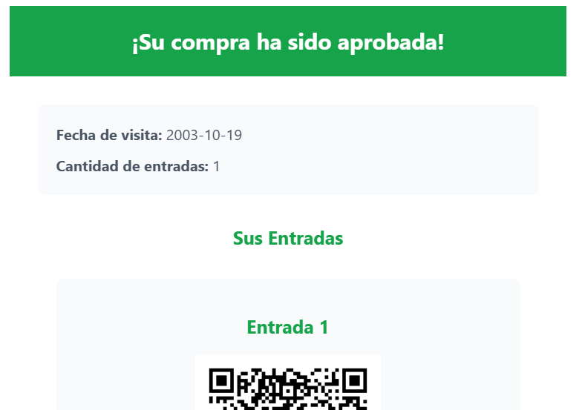
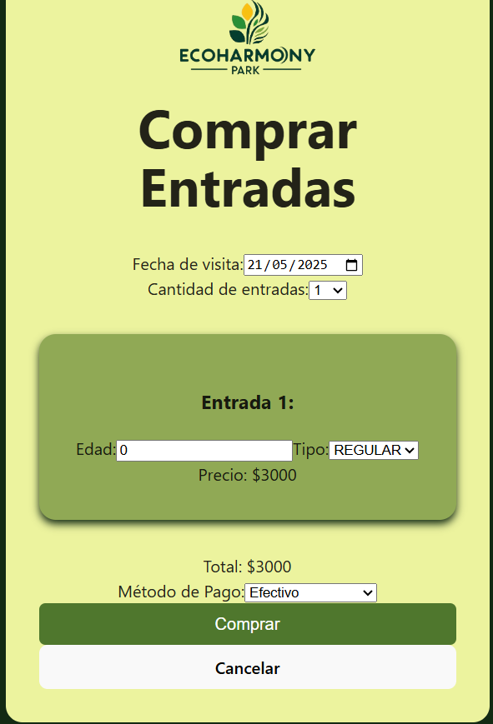
1 | TC_001 TC_002 TC_003 TC_004 TC_005 TC_006 TC_007 | 2025-05-20 | Error cosmetico, hay una barra blanca en la parte superior de la pantalla de confirmacion | 1. usuario selecciona la opción comprar entrada. 2. usuario selecciona la fecha de visita: 21/05/2025. 3. usuario selecciona cant. de entradas: 1. 4. usuario ingresa edad: 43. 5. usuario selecciona tipo de pase: “REGULAR”. 6. usuario selecciona la forma de pago: “Tarjeta de Credito”. 7. usuario selecciona botón "comprar". | Cosmetico | Baja | Creado | -
2 | TC_005 | 20/05/2025 | Error lógico, permite escribir una fecha pasada | 1. usuario selecciona la opción comprar entrada. 2. usuario selecciona la fecha de visita: 03/02/2003. | Critico | Alta | Creado | Imagen 1 y 2
3 | TC_006 | 20/05/2025 | Error logico, permite comprar entradas con la edad igual a 0 | 1. usuario selecciona la opción comprar entrada. 2. usuario escribe la fecha de visita: 21/05/2025. 3. usuario selecciona cant. de entradas: 1. 4. usuario ingresa edad: 0. 5. usuario selecciona tipo de pase: “REGULAR”. 6. usuario selecciona la forma de pago: “Efectivo”. 7. usuario selecciona botón "comprar". | Critico | Alta | Creado | Imagen 3
4
5
6 |  |  |  |  |  |  |  |  | Imagen 2
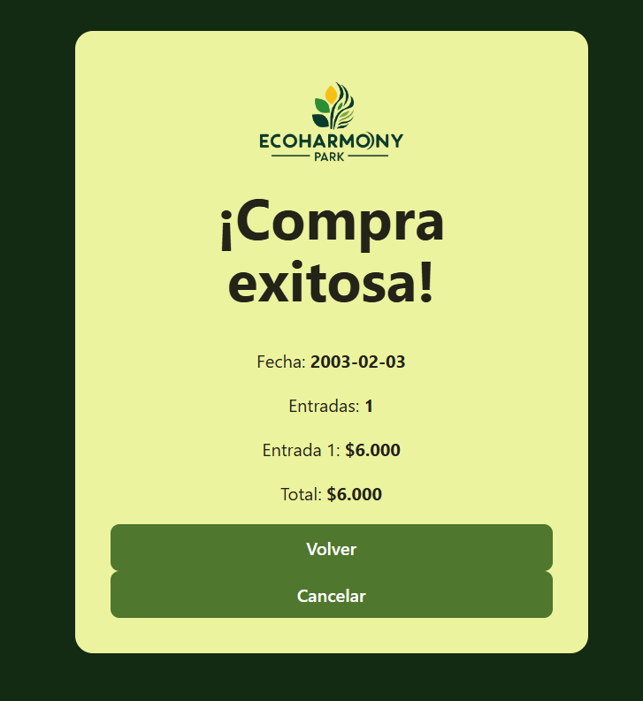
7
8
9
10
11
12
13
14
15

